Sheet1
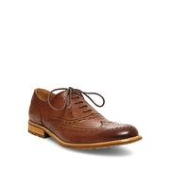
LAT_0500019201102

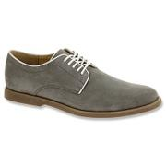
ONSH_418461

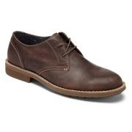
PENGUIN_PLUG2002OP

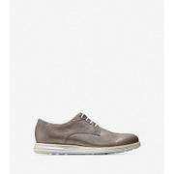
COLEHAAN_C21407

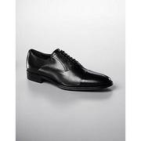
LAT_0500016060295

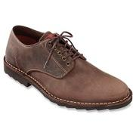
ONSH_470006

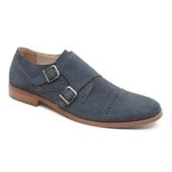
PENGUIN_PMKX4106OP

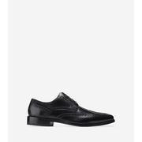
COLEHAAN_C13389

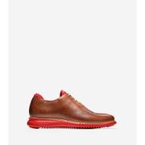
COLEHAAN_C24522

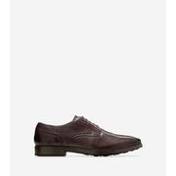
COLEHAAN_C23783

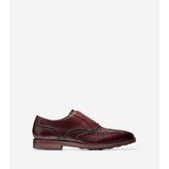
COLEHAAN_C23960

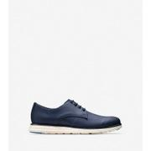
COLEHAAN_C22766

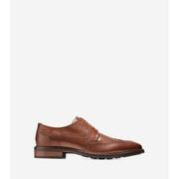
COLEHAAN_C20322

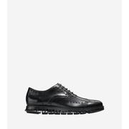
COLEHAAN_C20719

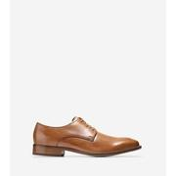
COLEHAAN_C12204

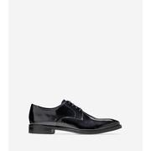
COLEHAAN_C20795

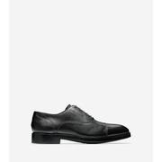
COLEHAAN_C24159


COLEHAAN_C20154

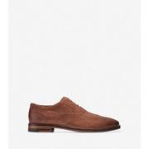
COLEHAAN_C21864

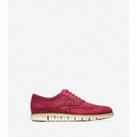
COLEHAAN_C22571

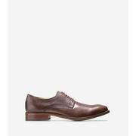
COLEHAAN_C12660

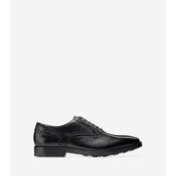
COLEHAAN_C23763

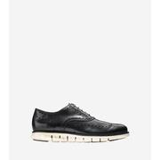
COLEHAAN_C20720

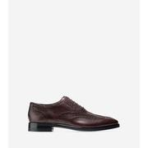
COLEHAAN_C21969

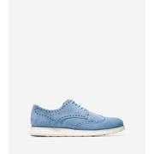
COLEHAAN_C22510

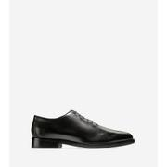
COLEHAAN_C23686

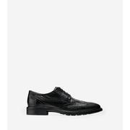
COLEHAAN_C20321

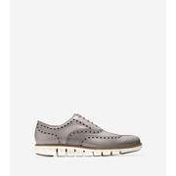
COLEHAAN_C23743

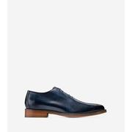
COLEHAAN_C20306

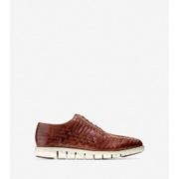
COLEHAAN_C23582

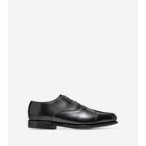
COLEHAAN_C23444

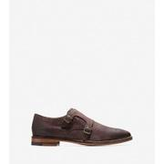
COLEHAAN_C21861

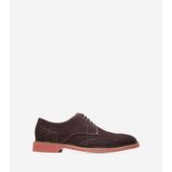
COLEHAAN_C11870

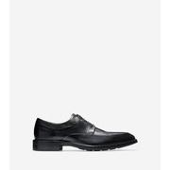
COLEHAAN_C20159

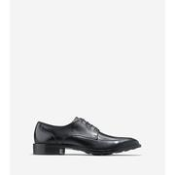
COLEHAAN_C11627

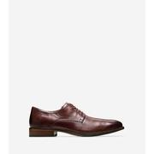
COLEHAAN_C23671

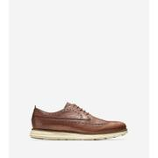
COLEHAAN_C23441

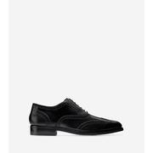
COLEHAAN_C23749

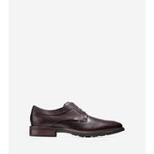
COLEHAAN_C20323

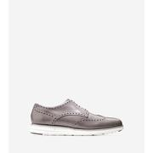
COLEHAAN_C21619

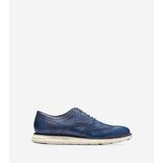
COLEHAAN_C23637

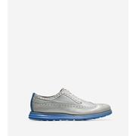
COLEHAAN_C21397

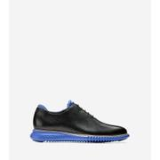
COLEHAAN_C23992

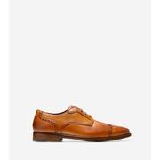
COLEHAAN_C20090

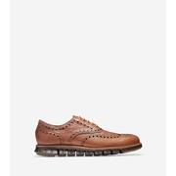
COLEHAAN_C23239

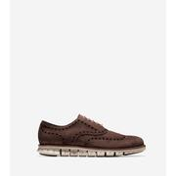
COLEHAAN_C23271

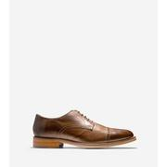
COLEHAAN_C14231

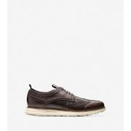
COLEHAAN_C22526

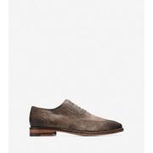
COLEHAAN_C21865

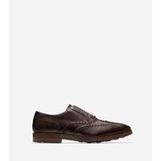
COLEHAAN_C23752

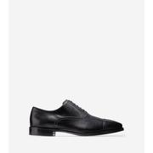
COLEHAAN_C12913


COLEHAAN_C21317


COLEHAAN_C11826


COLEHAAN_C23440


COLEHAAN_C12848


COLEHAAN_C22472


COLEHAAN_C14006


COLEHAAN_C24523


COLEHAAN_C23578


COLEHAAN_C23835


COLEHAAN_C11630


COLEHAAN_C20308


COLEHAAN_C12980


COLEHAAN_C21937


COLEHAAN_C23292


COLEHAAN_C22535


COLEHAAN_C23638


COLEHAAN_C22415


COLEHAAN_C23240


COLEHAAN_C23233


COLEHAAN_C23470


COLEHAAN_C23753


COLEHAAN_C20274


COLEHAAN_C20155


COLEHAAN_C12914


COLEHAAN_C11632


COLEHAAN_C23581


COLEHAAN_C12203


COLEHAAN_C23736


COLEHAAN_C21922


COLEHAAN_C12210


COLEHAAN_C23837


COLEHAAN_C12903


COLEHAAN_C23687


COLEHAAN_C20775


COLEHAAN_C22511


COLEHAAN_C23291


COLEHAAN_C23834


COLEHAAN_C20305


COLEHAAN_C23793


COLEHAAN_C22416


COLEHAAN_C23303


COLEHAAN_C12924


COLEHAAN_C23690


COLEHAAN_C22081


COLEHAAN_C23774


COLEHAAN_C24495


COLEHAAN_C12923


COLEHAAN_C23231


COLEHAAN_C13416


COLEHAAN_C23269


COLEHAAN_C20307


COLEHAAN_C21616


COLEHAAN_C12845


COLEHAAN_C12209


COLEHAAN_C23771


COLEHAAN_C21565


COLEHAAN_C12916


COLEHAAN_C23999


COLEHAAN_C14493


COLEHAAN_C22528


COLEHAAN_C23419


COLEHAAN_C20017


COLEHAAN_C24504


COLEHAAN_C23789


COLEHAAN_C12847


COLEHAAN_C23836


COLEHAAN_C23442


COLEHAAN_C11429


COLEHAAN_C12981


COLEHAAN_C20085


COLEHAAN_C22395


COLEHAAN_C23735


COLEHAAN_C12849


COLEHAAN_C12337


COLEHAAN_C23445


COLEHAAN_C23765


COLEHAAN_C22417


COLEHAAN_C23241


COLEHAAN_C24160


COLEHAAN_C20770


COLEHAAN_C20068


COLEHAAN_C23814


COLEHAAN_C23437


COLEHAAN_C23778


COLEHAAN_C23734


COLEHAAN_C23804


COLEHAAN_C14229


COLEHAAN_C23959


COLEHAAN_C23739


COLEHAAN_C23813


COLEHAAN_C13390


COLEHAAN_C14230


COLEHAAN_C23710


COLEHAAN_C23236


COLEHAAN_C24550


COLEHAAN_C22536


COLEHAAN_C23770


COLEHAAN_C12850


COLEHAAN_C12912


COLEHAAN_C23832


COLEHAAN_C24162


COLEHAAN_C20805


COLEHAAN_C14228

